Hoja1
delta = | 3 | m |  |  |  |  |  |  |  |  |  |  |  | Recuerde utilizar el SOLVER
T = | 10000 | N/m |  |  |  |  |  |  |  |  |  |  |  | El SOLVER tiene la restricción de máximo 200 variables y 100 restricciones
m = | 1 | kg/m^2
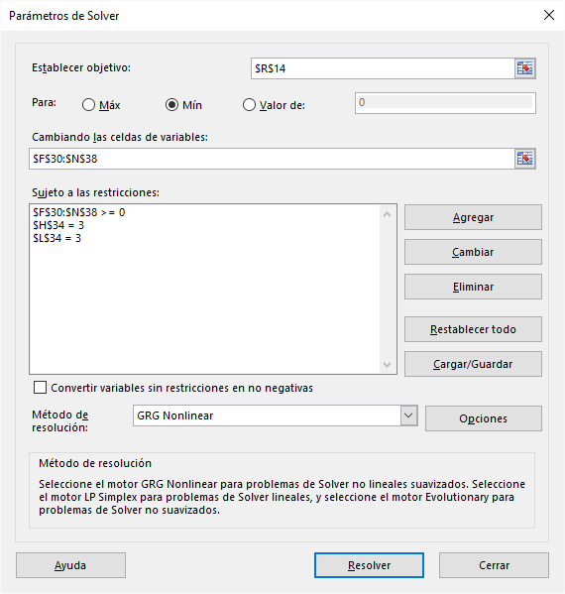
g = | -9.81 | m/s^2

 |  |  | integrando |  |  |  |  |  |  |  | Sumatoria = | 164227.037

 |  |  | 0 | 3 | 6 | 9 | 12 | 15 | 18 | 21 | 24 | 27 | 30

 |  | 30
 |  | 27 |  | 4.4657812185 | 8.6147911587 | 11.837532054 | 13.419497247 | 13.849772418 | 13.422155712 | 11.837611457 | 8.6145648025 | 4.4639106837
 |  | 24 |  | 9.5888714844 | 18.638419221 | 25.530922398 | 28.420591652 | 29.051098741 | 28.392288603 | 25.520278488 | 18.645034066 | 9.5883466788
 |  | 21 |  | 15.696599615 | 31.218046576 | 43.639495053 | 45.94827735 | 45.903147615 | 46.018338383 | 43.679131516 | 31.178102431 | 15.700132909
 |  | 18 |  | 22.344555938 | 47.187108074 | 72.286181842 | 66.350228677 | 62.962937174 | 66.381485494 | 72.302173248 | 47.191289788 | 22.343756553
 |  | 15 |  | 26.916579182 | 63.311421075 | 80819.708269 | 84.564540201 | 73.681186528 | 84.584672949 | 80819.609348 | 63.3052433 | 26.916384587
 |  | 12 |  | 22.345481805 | 47.192462566 | 72.251686154 | 66.334049985 | 62.99733672 | 66.374121729 | 72.285553696 | 47.196708198 | 22.343339078
 |  | 9 |  | 15.696129704 | 31.221730065 | 43.622237866 | 45.987851105 | 45.906125044 | 45.988393866 | 43.676591029 | 31.183874124 | 15.699922964
 |  | 6 |  | 9.5888775369 | 18.637927061 | 25.535257515 | 28.411990946 | 29.048019424 | 28.400463086 | 25.521849995 | 18.644196676 | 9.5885253168
 |  | 3 |  | 4.465447414 | 8.6149584261 | 11.836556262 | 13.420887312 | 13.850083549 | 13.420706438 | 11.838212686 | 8.6145074294 | 4.4648392011
 |  | 0

 |  |  | desplazamiento vertical (m)

 |  |  | 0 | 3 | 6 | 9 | 12 | 15 | 18 | 21 | 24 | 27 | 30

 |  | 30 | 0 | 0 | 0 | 0 | 0 | 0 | 0 | 0 | 0 | 0 | 0
 |  | 27 | 0 | 0.10105175816 | 0.19547986661 | 0.26730133382 | 0.30409413818 | 0.31439147011 | 0.30409424247 | 0.26730114729 | 0.19547946678 | 0.10105064253 | 0
 |  | 24 | 0 | 0.21754656429 | 0.42241038118 | 0.57843226129 | 0.64351586525 | 0.65822497296 | 0.64351472351 | 0.57843174513 | 0.42241029758 | 0.21754610619 | 0
 |  | 21 | 0 | 0.35556665203 | 0.7070160403 | 0.9893318375 | 1.0421371776 | 1.0403087298 | 1.0421418032 | 0.98933485713 | 0.7070139463 | 0.35556648279 | 0
 |  | 18 | 0 | 0.50653294178 | 1.0695823603 | 1.6385778571 | 1.5042321917 | 1.4275640568 | 1.5042354099 | 1.6385799344 | 1.0695824907 | 0.5065328253 | 0
 |  | 15 | 0 | 0.60981820684 | 1.4350371377 | 3 | 1.9174858685 | 1.6703168643 | 1.9174879014 | 3 | 1.4350370119 | 0.60981809331 | 0
 |  | 12 | 0 | 0.50653300904 | 1.0695823208 | 1.6385765853 | 1.504232062 | 1.4275652102 | 1.5042348847 | 1.6385791959 | 1.0695826606 | 0.50653285946 | 0
Forma de la carpa de circo
 | 0 | 3 | 6 | 9 | 12 | 15 | 18 | 21 | 24 | 27 | 30
30 | 0 | 0 | 0 | 0 | 0 | 0 | 0 | 0 | 0 | 0 | 0
27 | 0 | 0.10105175816 | 0.19547986661 | 0.26730133382 | 0.30409413818 | 0.31439147011 | 0.30409424247 | 0.26730114729 | 0.19547946678 | 0.10105064253 | 0
24 | 0 | 0.21754656429 | 0.42241038118 | 0.57843226129 | 0.64351586525 | 0.65822497296 | 0.64351472351 | 0.57843174513 | 0.42241029758 | 0.21754610619 | 0
21 | 0 | 0.35556665203 | 0.7070160403 | 0.9893318375 | 1.0421371776 | 1.0403087298 | 1.0421418032 | 0.98933485713 | 0.7070139463 | 0.35556648279 | 0
18 | 0 | 0.50653294178 | 1.0695823603 | 1.6385778571 | 1.5042321917 | 1.4275640568 | 1.5042354099 | 1.6385799344 | 1.0695824907 | 0.5065328253 | 0
15 | 0 | 0.60981820684 | 1.4350371377 | 3 | 1.9174858685 | 1.6703168643 | 1.9174879014 | 3 | 1.4350370119 | 0.60981809331 | 0
12 | 0 | 0.50653300904 | 1.0695823208 | 1.6385765853 | 1.504232062 | 1.4275652102 | 1.5042348847 | 1.6385791959 | 1.0695826606 | 0.50653285946 | 0
9 | 0 | 0.35556659616 | 0.70701608524 | 0.98933112319 | 1.0421389275 | 1.0403091863 | 1.0421402636 | 0.98933428307 | 0.70701431838 | 0.35556661498 | 0
6 | 0 | 0.21754649154 | 0.42241032922 | 0.5784323633 | 0.64351567233 | 0.65822486648 | 0.64351494158 | 0.57843186332 | 0.42241042984 | 0.21754635008 | 0
3 | 0 | 0.10105156647 | 0.19547981651 | 0.26730120369 | 0.30409429153 | 0.31439149678 | 0.30409410508 | 0.2673013022 | 0.1954796609 | 0.10105119929 | 0
0 | 0 | 0 | 0 | 0 | 0 | 0 | 0 | 0 | 0 | 0 | 0
 |  | 9 | 0 | 0.35556659616 | 0.70701608524 | 0.98933112319 | 1.0421389275 | 1.0403091863 | 1.0421402636 | 0.98933428307 | 0.70701431838 | 0.35556661498 | 0
 |  | 6 | 0 | 0.21754649154 | 0.42241032922 | 0.5784323633 | 0.64351567233 | 0.65822486648 | 0.64351494158 | 0.57843186332 | 0.42241042984 | 0.21754635008 | 0
 |  | 3 | 0 | 0.10105156647 | 0.19547981651 | 0.26730120369 | 0.30409429153 | 0.31439149678 | 0.30409410508 | 0.2673013022 | 0.1954796609 | 0.10105119929 | 0
 |  | 0 | 0 | 0 | 0 | 0 | 0 | 0 | 0 | 0 | 0 | 0 | 0

 |  |  | pesos para la integración

 |  |  | 0 | 3 | 6 | 9 | 12 | 15 | 18 | 21 | 24 | 27 | 30

 |  | 30 | 1 | 2 | 2 | 2 | 2 | 2 | 2 | 2 | 2 | 2 | 1
 |  | 27 | 2 | 4 | 4 | 4 | 4 | 4 | 4 | 4 | 4 | 4 | 2
 |  | 24 | 2 | 4 | 4 | 4 | 4 | 4 | 4 | 4 | 4 | 4 | 2
 |  | 21 | 2 | 4 | 4 | 4 | 4 | 4 | 4 | 4 | 4 | 4 | 2
 |  | 18 | 2 | 4 | 4 | 4 | 4 | 4 | 4 | 4 | 4 | 4 | 2
 |  | 15 | 2 | 4 | 4 | 4 | 4 | 4 | 4 | 4 | 4 | 4 | 2
 |  | 12 | 2 | 4 | 4 | 4 | 4 | 4 | 4 | 4 | 4 | 4 | 2
 |  | 9 | 2 | 4 | 4 | 4 | 4 | 4 | 4 | 4 | 4 | 4 | 2
 |  | 6 | 2 | 4 | 4 | 4 | 4 | 4 | 4 | 4 | 4 | 4 | 2
 |  | 3 | 2 | 4 | 4 | 4 | 4 | 4 | 4 | 4 | 4 | 4 | 2
 |  | 0 | 1 | 2 | 2 | 2 | 2 | 2 | 2 | 2 | 2 | 2 | 1

